Заказ
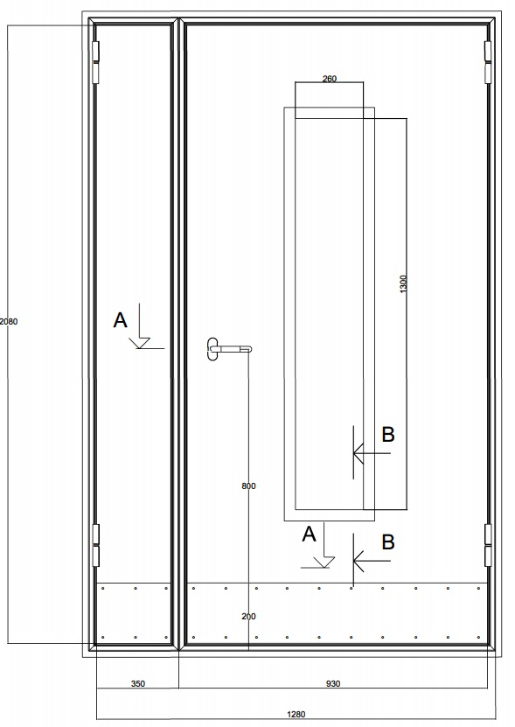
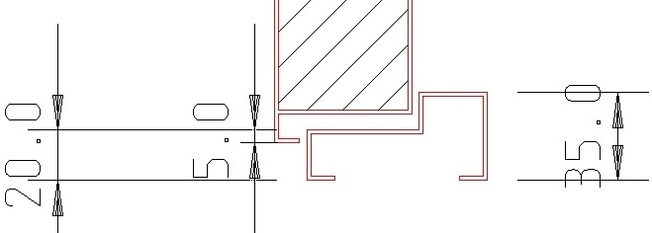
1 | 2 | 3 | 4 | 5 | 6 | 7 | 8 | 9 | 10 | 11 | 12 | 13 | 14 | 15 | 16 | 17 | 18 | 19 | 20 | 21
№ | Наименование | Кол-во, ед. | Высота двери по коробке, мм | Ширина двери по коробке, мм | Открывание | Размер рабочей створки, мм | Окрас RAL | Наличник | Доводчик | Навес на рабочей створке, кол-во шт. | Навес на второй створке, кол-во шт. | Стекло на рабочей створке, кол-во | Стекло на второй створке, кол-во | Решетка на рабочей створке, кол-во | Решетка на второй створке, кол-во | Наличие фрамуги | Высота фрамуги, мм | Примечание (размер стёкол и решёток, если есть) (доп. информация по заказу) | № Шильды | Маркировка изделия
1 | Дверь ДП-02-ДГ(EIS60)Остекл | 24 | 2110 | 1260 | левая | 990 | 7004 | да | нет, подготовка | 2 | 2 | 1 |  |  |  |  |  | ДЫМОГАЗ!! порог 20х35, замок ПП с ручкой хром на раздельной розетке без отверстия под цилиндр. Ручка на высоте 1000мм. Отбойная полоса из нержавейки 200мм на обеих полотнах с наружней стороны со стороны петель. стеклопакет 1300х260-24мм триплекс. в свету, со скрытой рамкой 40мм.. Стеклопакет расположен по центру полотна не считая отбойную пластину. Шесть отверстий в коробке под крепеж, диаметр 8мм. Эскиз прилагается.
2 | Дверь ДП-02-ДГ(EIS60)Остекл | 26 | 2130 | 1260 | левая | 990 | 7004 | да | нет, подготовка | 2 | 2 | 1 |  |  |  |  |  | ДЫМОГАЗ!! порог 20х35, замок ПП с ручкой хром на раздельной розетке без отверстия под цилиндр. Ручка на высоте 1000мм. Отбойная полоса из нержавейки 200мм на обеих полотнах с наружней стороны со стороны петель. стеклопакет 1300х260-24мм трипл. в свету, со скрытой рамкой 40мм.. Стеклопакет расположен по центру полотна не считая отбойную пластину. Шесть отверстий в коробке под крепеж, диаметр 8мм. Эскиз прилагается.
3 | Дверь ДП-02-ДГ(EIS60)Остекл | 60 | 2080 | 1260 | левая | 990 | 7004 | да | нет, подготовка | 2 | 2 | 1 |  |  |  |  |  | ДЫМОГАЗ!! порог 20х35, замок ПП с ручкой хром на раздельной розетке без отверстия под цилиндр. Ручка на высоте 1000мм. Отбойная полоса из нержавейки 200мм на обеих полотнах с наружней стороны со стороны петель. стеклопакет 1300х260-24мм трипл. в свету, со скрытой рамкой 40мм.. Стеклопакет расположен по центру полотна не считая отбойную пластину. Шесть отверстий в коробке под крепеж, диаметр 8мм. Эскиз прилагается.
4 | Дверь ДП-02-ДГ(EIS60)Остекл | 9 | 2060 | 1260 | левая | 990 | 7004 | да | нет, подготовка | 2 | 2 | 1 |  |  |  |  |  | ДЫМОГАЗ!! порог 20х35, замок ПП с ручкой хром на раздельной розетке без отверстия под цилиндр. Ручка на высоте 1000мм. Отбойная полоса из нержавейки 200мм на обеих полотнах с наружней стороны со стороны петель. стеклопакет 1300х260-24мм трипл. в свету, со скрытой рамкой 40мм.. Стеклопакет расположен по центру полотна не считая отбойную пластину. Шесть отверстий в коробке под крепеж, диаметр 8мм. Эскиз прилагается.

